关系图
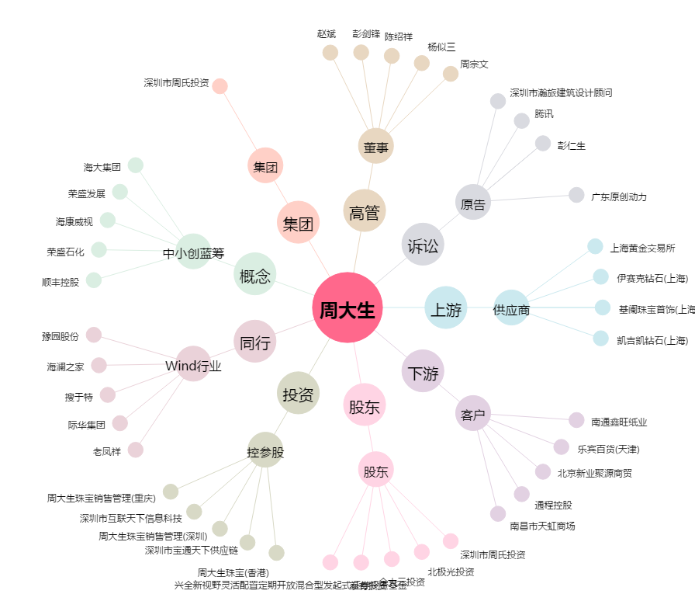
周大生[002867.SZ] - 关系概览图

